Sheet1
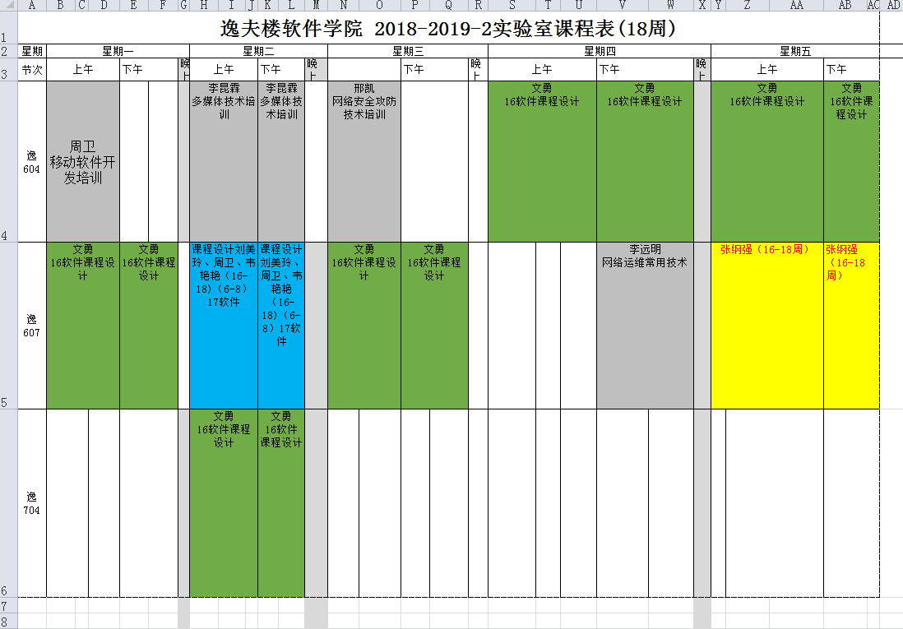
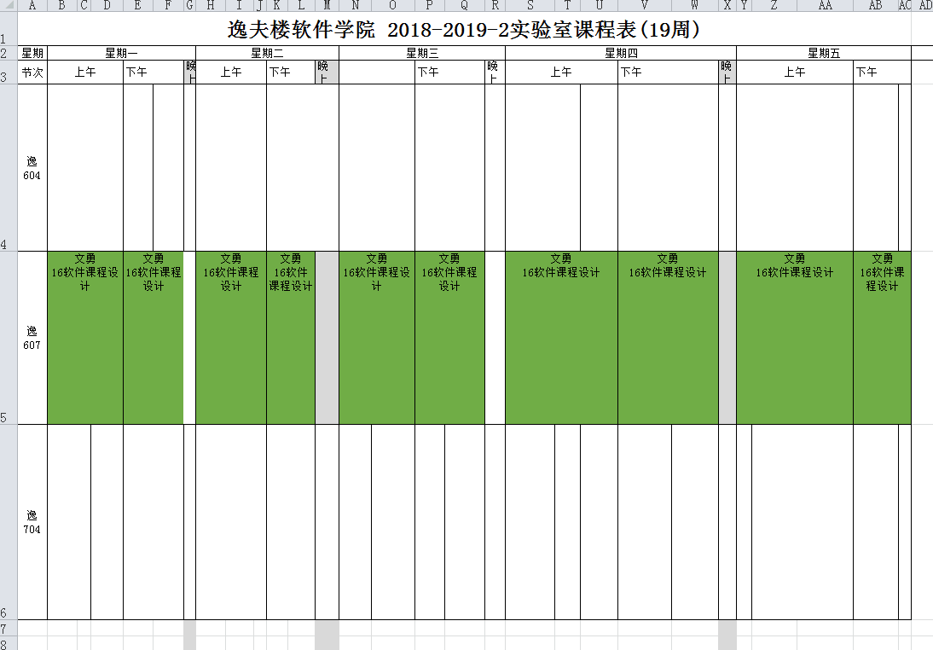
班 级：16软件 实训地点：逸夫楼 指导老师：文勇（13877159298）、李熹（13878851071）、李海滨（13978830648） 早上：8：30 --- 12：00 下午：3：00 --- 5：30

 | 分组及实训情况说明 |  |  |  |  |  |  |  |  |  | 进行答辩
 | 星期三 | 星期一 | 星期二 | 星期三 | 星期四 | 星期五 | 星期一 | 星期二 | 星期三 | 星期四 | 星期五
 | 6-19 下午 | 6-24全天 | 6-25全天 | 6-26全天 | 6-27全天 | 6-28全天 | 7-1全天 | 7-2全天 | 7-3全天 | 7-4全天 | 7-5全天
 | 文勇、李熹、李海滨 | 李熹 | 文勇 | 李海滨 | 李熹 | 文勇 | 李海滨 | 李熹 | 文勇 | 李海滨 | 文勇、李熹、李海滨

